Marktstandvermietungs-Formular
Vermietung Marktstand der Gemeinde Trogen |  |  |  |  |  |  | 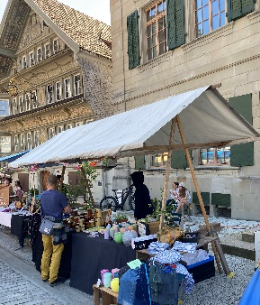

Mieter:
Name, Vorname
Adresse
Tel. Nr.
Mailadresse

Mietdauer:
Bereitstellung am:

Anlass:

Besonderes:

Grösse der Stände: Länge = 400 cm, Breite 85 cm

 | pro Stück |  | Anz. Tage |  | Marktstand |  | Betrag

Miete Marktstand:
Inkl. Aufstellen und Abbrechen: | SFr. 80.00 | x |  | x |  | = | SFr. -

Transport nach Aufwand: |  | x | - | x |  | = | SFr. -

Total: |  |  |  |  |  |  | 0.00

Das ausgefüllte Formular senden Sie an: susanne.zuellig@trogen.ar.ch

Für die definitive Reservation muss der fällige Betrag innert 2 Tage einbezahlt werden.
Nach dem Zahlungseingang erhalten Sie Ihre ausgefüllte Anmeldung mit unserer Unterschrift per Mail zurück.
Der Stand ist dann definitiv reserviert und steht am gewünschten Tag angeschrieben für Sie bereit.
Postkonto: Gemeinde Trogen, 9043 Trogen, IBAN CH46 0900 0000 9000 0140 2; Konto 90-140-2

Beschädigungen werden in Rechnung gestellt.
Bei nicht erscheinen, werden einbezahlte Beträge nicht zurückerstattet.

Ort, Datum |  |  | Name Mieter

Ort, Datum |  |  | Unterschrift Gemeindeverwaltung

Kopie an:
- Gemeindekasse Trogen (zG 8500 4290.00)
- Gemeinde Trogen

